土建争议问题明细表（一）
争议问题明细表
工程名称：金科合川B地块 |  |  |  |  | 咨询公司： |  | 项目编号： | 2019[XXX] | 图纸争议 | 合同争议 | 清单争议 | 现场争议 | 变更签证争议 | 资料争议 | 核价争议 | 甲供材争议 | 算量争议 | 定额争议 | 违约金争议 | 其他争议 | 咨询单位 | 施工单位
序号 | 争议问题内容 | 类别 | 咨询公司意见 | 施工单位意见 | 涉及金额 （万元） | 处理意见 | 处理方式 | 备注 | #REF! | #REF! | #REF! | #REF! | #REF! | #REF! | #REF! | #REF! | #REF! | #REF! | #REF! | #REF! | 0 | 0
2 | 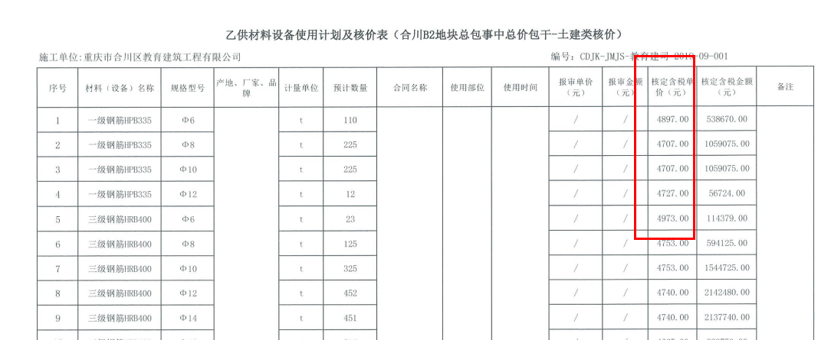 业主核定的钢筋材料含税价，税率按多少计取？一审单位那边反应最早回复的按16%计取，请明确 | 疑问（B1、B2共性）
3 | 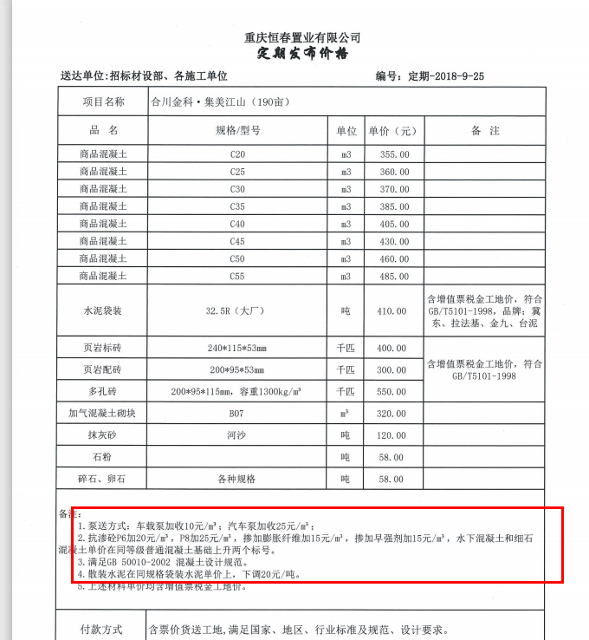 请明确这些加价费用是否含税？

 | 合计金额 |  |  |  | #REF!

